상품제안서
뮤란드 저주파 목 마사지기 | 상품코드: F18676

 |  |  |  |  |  |  | 02-412-0044 | www.easy1.co.kr
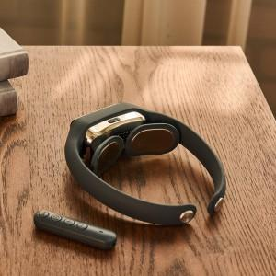 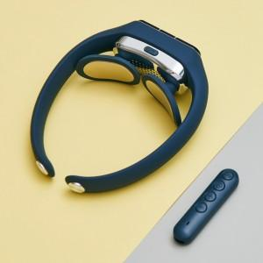

【상세/제작정보】 | 120g 가벼운무게, 15단계 강도조절 5가지 무선저주파 온열 목 마시지기

【인쇄/포장옵션】 | 실크, 레이저 / 포장지포장

【공급단가】 | 수량 | 30~ | 50~ | 100~ | 300~ | 500~
*VAT별도 | 단가 | 35,000원 | 34,440원 | 33,600원 | 32,760원 | 32,200원

【상품 URL】 | https://dev.easy1.co.kr:443/src/goods_detail.php?gdno=18676

